Bono
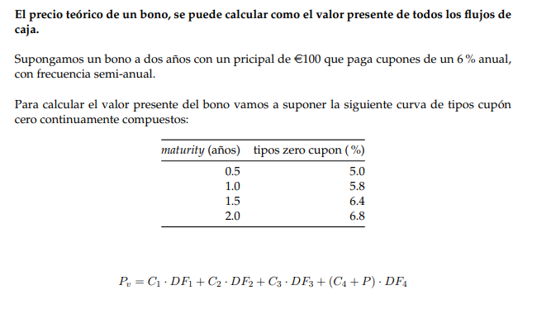
maturity(años) | tipos zero cupon(%) | nominal | 100
0.5 | 5 | cupones(%) | 6
1 | 5.8 | cupon | 6
1.5 | 6.4 | fracc. Año cte. | 0.5
2 | 6.8
 |  | Precio | 98.3607865

